TRAMITE DICIEMBRE
DIRECCIÓN GENERAL DE JUBILACIONES Y PENSIONES A CARGO DEL ESTADO
Nómina de Sueldos: Empleados Tramite de pensión
Correspondiente al mes de Diciembre 2021

 |  |  |  |  |  |  |  |  | SEGURIDAD SOCIAL
NO | EMPLEADO | CARGO | DEPARTAMENTO | CATEGORIA DEL SERVIDOR | GENERO | SUELDO BRUTO | SEGURO VIDA INAVI | IMPUESTO SOBRE LA RENTA ISR | AFP | SEGURO FAMILIAR SALUD SFS | SFS SALUD ADICIONAL | TOTAL DESCUENTOS | SUELDO NETO
1 | SANTIAGA DE LA CRUZ LAURENCIO | ENCARGADO (A) | DIRECCIÓN DE SERVICIOS Y TRÁMITES DE PENSIONES | EMPLEADO EN TRAMITE DE PENSION | FEMENINO | $16,500.00 | $25.00 | $0.00 | $473.55 | $501.60 |  | $1,000.15 | $15,499.85
TOTAL |  |  |  |  |  | $16,500.00 | $25.00 | $0.00 | $473.55 | $501.60 |  | $1,000.15 | $15,499.85

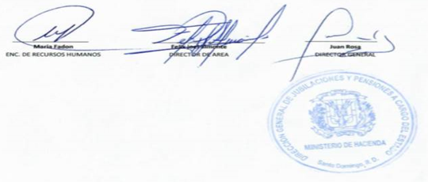

 |  |  |  |  |  |  | MARIA FADON |  | FELIX JOEL ALMONTE |  |  | JUAN ROSA
 |  |  |  |  |  | ENC. DE RECURSOS HUMANOS |  |  |  | DIRECTOR DE AREA |  | DIRECTOR GENERAL

